상품제안서
PP투포켓화일 | 상품코드: S04358

 |  |  |  |  |  |  | 02-713-8555 | www.synergygift.co.kr
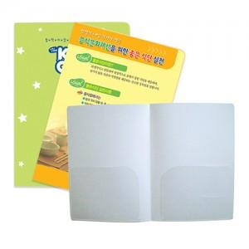

【상세/제작정보】 | <p><span style="font-size: 12pt;">* 1000 개 단위 주문 가능합니다.</span></p>

【인쇄/포장옵션】 | 풀칼라 / 포장불가능

【공급단가】 | 수량 | 1,000~ | 2,000~ | 3,000~ | 5,000~ | 10,000~
*VAT별도 | 0.35T(품절) | 780원 | 600원 | 570원 | 520원 | 510원
 | 0.6T | 1,140원 | 900원 | 850원 | 780원 | 740원

【상품 URL】 | https://www.synergygift.co.kr:443/src/goods_detail.php?gdno=451

